data master
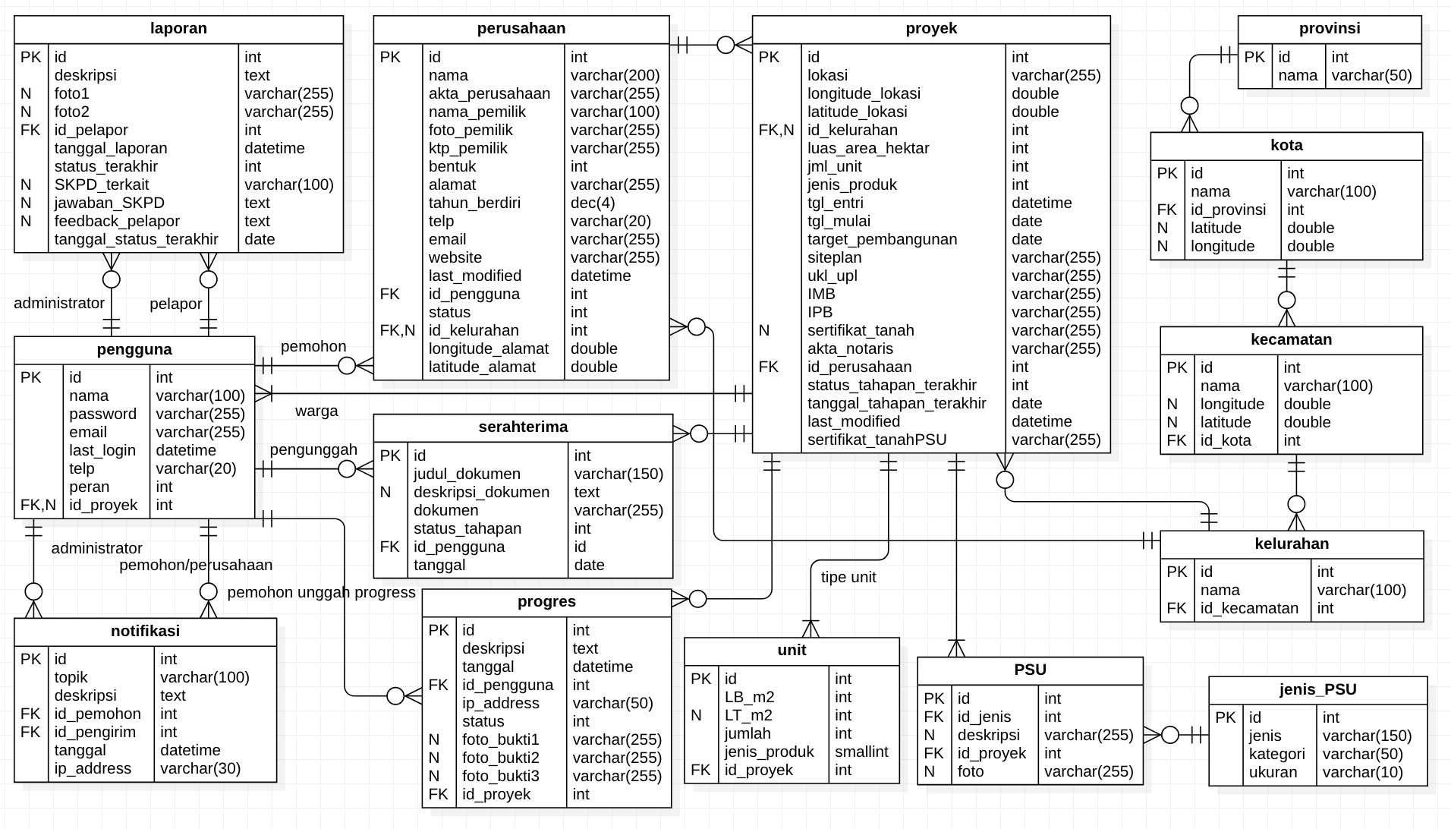
 | tidak perlu dibuat tabel di database, cukup dijadikan acuan dasar
 |  |  |  | <master yg perlu disimpan di database> |  |  |  | <master yg perlu disimpan di database>
 |  | pengguna.peran |  | jenis_psu |  |  |  | kelurahan | lihat dokumen SQL
 |  | 1 | administrator | id | jenis | kategori | Ukuran | kecamatan
 |  | 2 | verifikator | 1 | Jaringan Jalan | Prasarana Perumahan | m | kota
 |  | 3 | pengembang | 2 | Jaringan saluran pembuangan air hujan (drainase) | Prasarana Perumahan | m | provinsi
 |  | 4 | perwakilan warga | 3 | Sanitasi | Prasarana Perumahan | m
 |  |  |  | 4 | Jaringan saluran pembuangan air limbah | Prasarana Perumahan | m
 |  | laporan.status_terakhir |  | 5 | Tempat pembuangan sampah | Prasarana Perumahan | Ha
 |  | 1 | menunggu tindak lanjut admin | 6 | Sarana perniagaan/perbelanjaan | Sarana Perumahan | Ha
 |  | 2 | laporan ditolak | 7 | Sarana pelayanan umum dan pemerintahan | Sarana Perumahan | Ha
 |  | 3 | laporan diterima. Menunggu respon SKPD | 8 | Sarana pendidikan | Sarana Perumahan | Ha
 |  | 4 | Laporan direspon SKPD, menunggu feedback | 9 | Sarana kesehatan | Sarana Perumahan | Ha
 |  | 5 | feedback diterima, laporan selesai | 10 | Sarana peribadatan | Sarana Perumahan | Ha
 |  |  |  | 11 | Sarana rekreasi dan olah raga | Sarana Perumahan | Ha
 |  | perusahaan.status |  | 12 | Sarana pemakaman | Sarana Perumahan | Ha
 |  | 1 | proses verifikasi | 13 | Sarana pertanaman dan ruang terbuka hijau | Sarana Perumahan | Ha
 |  | 2 | terverifikasi | 14 | Sarana parkir | Sarana Perumahan | Ha
 |  | 3 | perlu perubahan | 15 | Jaringan air bersih | Utilitas Umum Perumahan | m
 |  | 4 | ditolak | 16 | Jaringan listrik | Utilitas Umum Perumahan | m
 |  |  |  | 17 | Jaringan telepon | Utilitas Umum Perumahan | m
 |  | perusahaan.bentuk |  | 18 | Jaringan gas | Utilitas Umum Perumahan | m
 |  | 1 | CV | 19 | Jaringan transportasi | Utilitas Umum Perumahan | m
 |  | 2 | Firma | 20 | Pemadam kebakaran | Utilitas Umum Perumahan | Ha
 |  | 3 | PT | 21 | Sarana penerangan jalan umum | Utilitas Umum Perumahan | Unit
 |  | 4 | UD
 |  | 5 | BUMN
 |  | 6 | BUMD

 |  | proyek.jenis_produk |  | unit.jenis_produk
 |  | 1 | rumah tapak | 1 | rumah tapak
 |  | 2 | Rumah Susun (Apartemen) | 2 | Rumah Susun (Apartemen)

progress.status |  | proyek.status_tahapan_terakhir |  | serahterima.status_tahapan_terakhir
… |  | … |  | …

